CS0160
 |  |  |  |  | 尺码唛数量
工厂名称 | 款号 | 商店名称 | 颜色 | 合计数量 | S订单数 | M订单数 | L订单数 | XL订单数 | 主标
安徽丽裳 | CS0160 （63909+98996） | 30912-FB | 黑色BLACK | 480 | 160 | 320 | 320 | 160 | 3912
安徽丽裳 | CS0160 （63909+98996） | 30912-FB | 焦橙色BURNT ORANGE #16-1449TCX | 480 | 160 | 320 | 320 | 160
安徽丽裳 | CS0160 （63909+98996） | 30912-FB | 芥绿色GRENOBLE GREEN #15-0544TCX | 480 | 160 | 320 | 320 | 160
安徽丽裳 | CS0160 （63909+98996） | 30912-FB | 玫红色HONEYSUCKLE #18-2120TCX | 480 | 160 | 320 | 320 | 160
安徽丽裳 | CS0160 （63909+98996） | 30913-LP | 豆灰色OXFORD TAN #15-1306TCX | 1020 | 340 | 680 | 680 | 340 | 8160
安徽丽裳 | CS0160 （63909+98996） | 30913-LP | 灰蓝色DUSTY BLUE #2325 | 1020 | 340 | 680 | 680 | 340
安徽丽裳 | CS0160 （63909+98996） | 30913-LP | 灰绿色SAGE #15-6310 TCX | 1020 | 340 | 680 | 680 | 340
安徽丽裳 | CS0160 （63909+98996） | 30913-LP | 柠檬黄MELON #15-1331 TCX | 1020 | 340 | 680 | 680 | 340

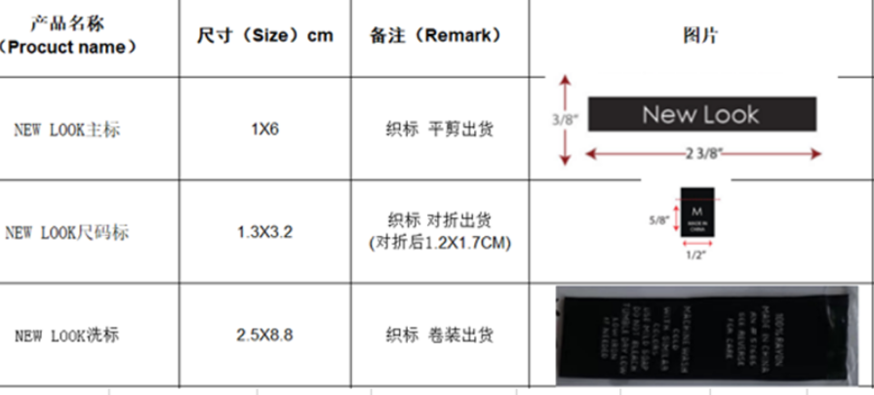
工厂名称 | 款号 | 商店名称 | 图片 | 订单数量 | 洗唛
安徽丽裳 | CS0160 （63909+98996） | 30912-FB |  | 1920 | 3912
安徽丽裳 | CS0160 （63909+98997） | 30913-LP |  | 4080 | 8160

